기초개념
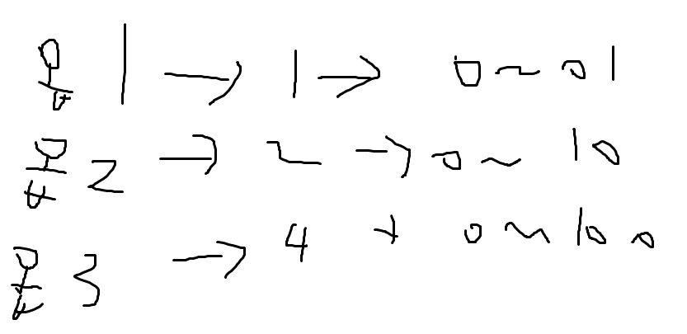
1. Windows SDK (Software Deveopment Kit)
(1)의미 : 운영체제에서 제공하며 제공한 운영체제에서 동작하는 소프트웨어 개발 툴
(2)설치 하는법 : vs studio installor에서 c++을 이용한 데스크톱 개발을 체크하면 기본으로 SDK가 깔린다
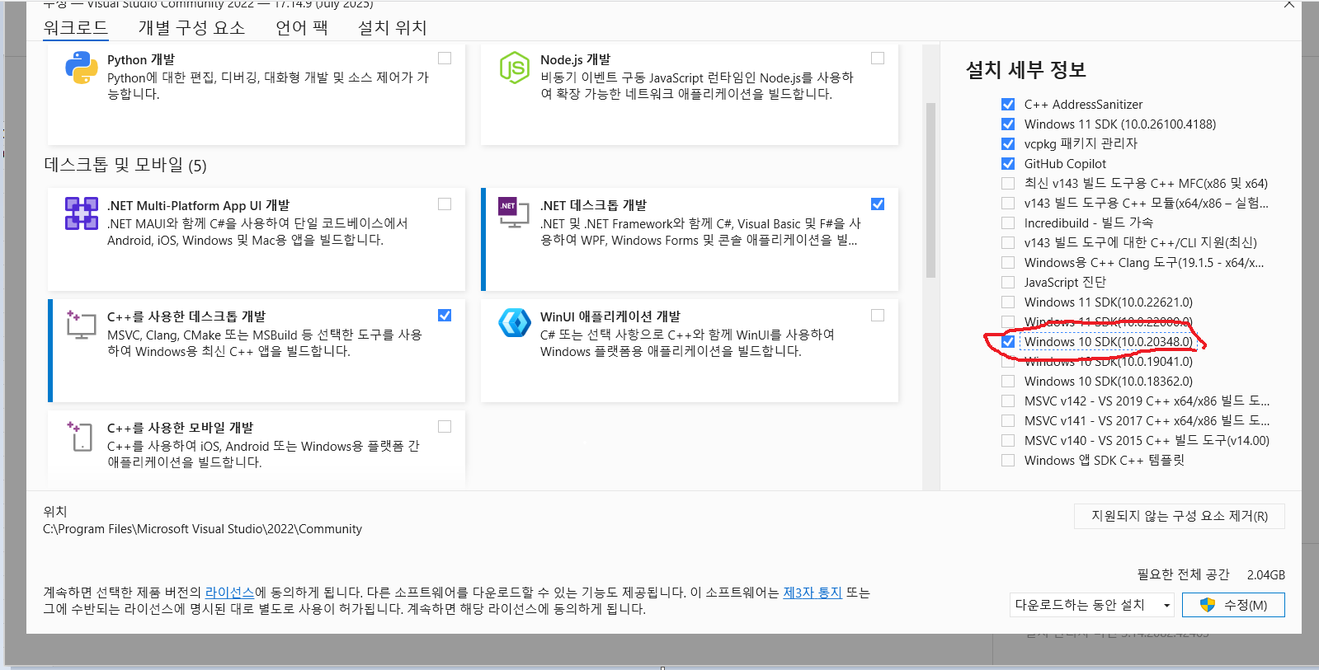

(3)SDK의 구성요소 : windows API(함수,상수의 메뉴얼) + 각종 개발 도구(software cf : 컴파일러) + 헤더파일 + 라이브러리

2. windows API
(1)함수의 정의부가 컴파일되어 있는 위치(.dll로 저장) C드라이브 > Windows > (System32(System32는 windows 64비트용) 또는 SysWOW64(SysWOW64는 windows 32비트용) 폴더 내부)
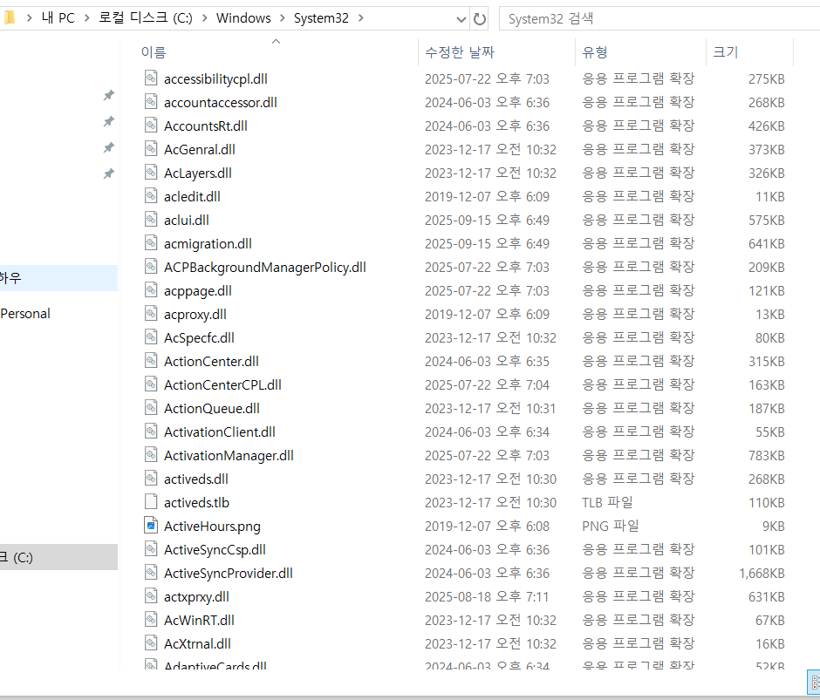
 |  | SysWOW64의 의미 : Windows 32bit On Windows 64bit (64비트 윈도우에서 동작하는 32비트용 프로그램용 라이브러리 파일들)
 |  | System32는 과거부터 사용된 폴더명으로 통상관례상 이름을 수정하지 않고 지금까지 이어져 왔다.

(2)API 함수(사용자 모드 함수)와 커널모드 함수
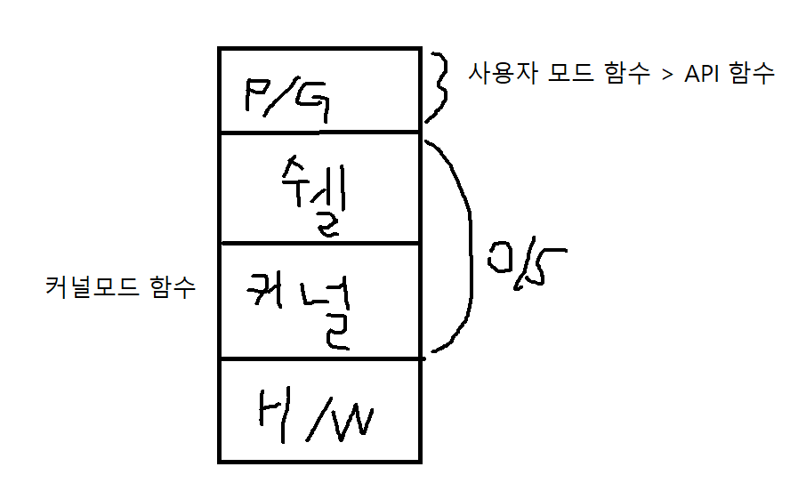

(2-1) 래퍼함수 : API함수와 커널모드의 함수명이 서로 다른 함수
(2-2) 래퍼함수의 예시 : printf()는 _vfprintf_l함수의 __stdio_common_vfprintf 헬퍼함수(원래 함수)의 래퍼함수다
(2-3)왜 래퍼함수를 만드는가 : 모듈화를 통해 보안성, 호환성,일곤성을 유지하기 위해서다

(3) 커널 관련 DLL
(3-1)의미 : 커널관련 작업을 처리하는 함수들의 DLL 파일
(3-2)kernel32.dll : 파일, 메모리, 스레드, 관리, 동기화 객체 등 핵심 시스템 기능 제공(커널이지만 사용자가 직접 사용)
(3-3) ntdll.dll : Windows NT 계열의 저수준 커널 기능 제공 Native API 함수들(사용자가 직접 호출 X)
 | Native API : 커널과 직접 인터페이스 해주는(통신하는) API 함수들
 | 주로 래퍼 함수를 통해 호출하거나 사용자가 사용못하게 제한을 해둠
 | 1933 Windows NT(new techonolgy)버전부터 커널과 사용자 모드 함수의 구분을 한다(이전에는 사용자모드 함수가 커널에 접근하여 하드웨어를 제어했음)
(4)GUI/User 관련 DLL
(4-1)의미 : 윈도우 화면, 창, 메시지, GDI 등 사용자 인터페이스 기능을 제공
(4-2)user32.dll : 윈도우 메시지,입력장치,키보드/마우스 이벤트처리
(4-3)gdi32.dll : 그래픽,폰트,드로잉,비트맵처리
(4-4)msvcrt.dll : C 런타임 라이브러리 함수(cf : printf,scanf등) 구현 하지만 과거버전이므로 지금 버전은 ucrtbase.dll |  |  | crt = C Run Time
(5) 기타 주요 DLL
(5-1)opengl32.dll : OpenGL 구현체 (openGL 1.1 함수에 대한 래퍼 dll) 1.1버전이므로 사실상 안쓴다
(6)dll 파일 보는 법 : dll export viewer https://www.nirsoft.net/utils/dllexp-x64.zip 이 링크를 치면 다운로드가 된다
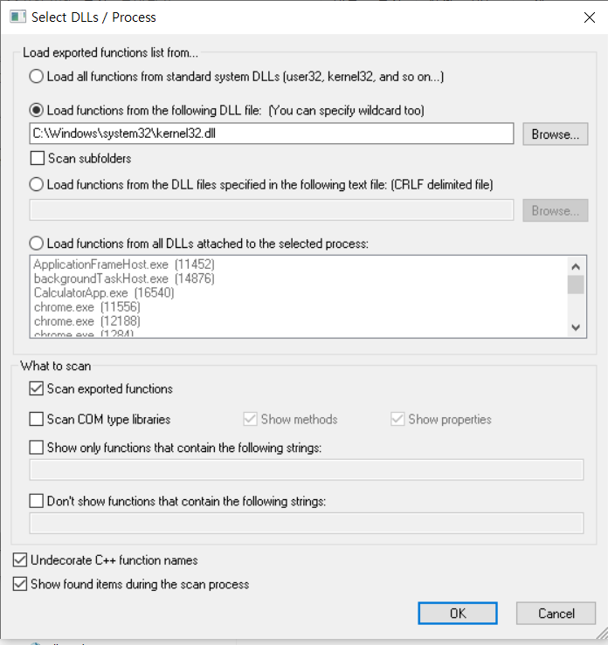
(6-1)dll 파일 선택하기

(6-2) exported function : 사용자 모드에서 사용할 수 있는 함수

(7)windows.h : Windows API의 가장 기본적인 헤더파일 Windows SDK에서 제공해주는 헤더중 하나
(7-1)주의사항 : Windows SDK가 설치 되어있을때만 사용가능하다 따라서 다른컴파일러에선 사용을 못 할 수도있다(ucrtbase도 마찬가지)
(7-2)구성요소 : Windows API 함수 원형, 상수정의(ex : #define), 구조체 정의, 매크로 정의
(8) 정적 라이브러리와 동적 라이브러리
(8-1)lib(정적 라이브러리) : 프로그램에서 쓸 함수들이 있는 lib폴더를 프로그램 만들때 같이 포함해서 만든다(파일의 크기가 커진다)
(8-2)dll(동적 라이브러리) : 프로그램이 실행될때 systemdll(운영체제용 dll파일)파일과 연동이 되서 필요한 함수만 호출한다(파일의 크기가 정적 라이브러리에 비해 작음)
(9)왜 windows API를 배워야 하는가?
> 프로그래밍과 관련된 동작방식을 알 수 있다, QT나 PYQT만 아는것보다 세부 원리를 더 깊숙히 이해할 수 있어 확장성,응용성이 커진다.
(10)공용화 코딩 : 한가지 코드로 여러가지 환경에 대응해서 자동빌드 되도록 짜는 코딩기법
(10-1) Windows API의 모든함수는 이 기법을 따른다.
(11) 핸들(handle) : 객체(인스턴스)를 구별하는 식별자(주소값과는 다름) 만들때마다 O/S가 식별자 번호를 부여함
(11-1)핸들의 유형과 자료형 : HWND, HPEN, HBRUSH, HDC등이 있고 자료형은 대체로 구조체 포인터
(12)옵션 매개변수 설정 방법 : Windows API에선 매개변수 하나당 두개이상의 값을 동시에 설정해야 하는 경우가 있음(중복선택)
이때 각 옵션을 하나의 매개변수의 인자로서 여러 개의 옵션값을 OR연산자로 묶어준다
(12-1)왜 옵션값을 OR연산자로 묶어야 하는가? : 옵션값이 이진값으로 볼떄 자릿수마다 하나의 옵션이 대응되게 설정 하기 때문이다(자릿값에 두개이상의 옵션값이 겹치면 원치않는 옵션도 중복적용 될 수 있기 때문에)

기본 동작 방식
1. windows API 프로젝트 만드는 법
프로젝트 생성(c++,Windows,Desktop 선택후 Windows Desktop Wizard 선택) > Application type을 Desktop Application(exe) 선택, empty project 체크 후 > 그후엔 여태까지 했던것과 동일
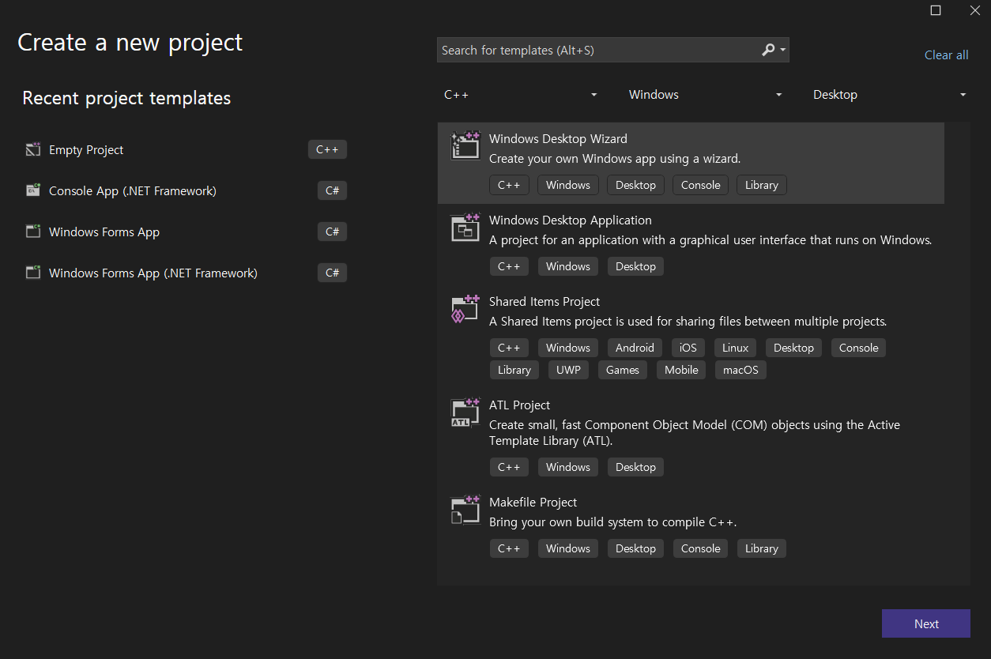
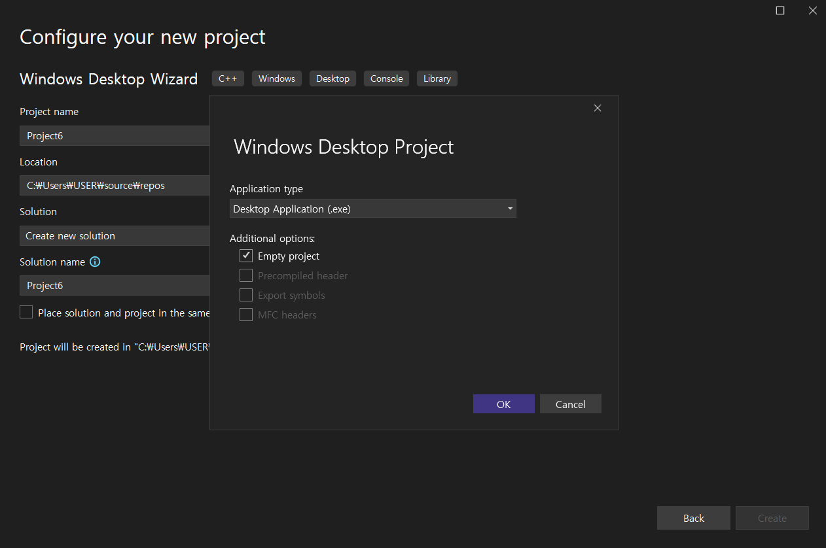

2. Charcter set
(1)역사적 흐름 : ASCII > MBCS(Multi Byte Charcter Set) > Unicode
(2)Windows API에선 MBCS 또는 Uincode중 한가지를 선택해서 사용해야함(default값은 unicode)
(3)MBCS와 Unicode의 리터럴 차이
(3-1)mbcs 리터럴 : "~~~"
(3-2)Unicode 리터럴 : L"~~~" //소문자 l적으면 에러남

